PM2.5
 | Concentraciones (ug/m3) |  |  | Indice de calidad del aire
date | SJL | CDM | CRB | SJL | CDM | CRB | Formula
2020-09-01 | 38.15 |  | 28.11 | 108 |  | 85
2020-09-02 | 20.76 |  | 21.91 | 69 |  | 72
2020-09-03 | 24.29 |  | 22.91 | 77 |  | 74
2020-09-04 | 27.37 |  | 20.4 | 83 |  | 68
2020-09-05 | 36.18 |  | 25.5 | 103 |  | 79
2020-09-06 | 31.62 |  | 23.35 | 92 |  | 75
2020-09-07 | 38.6 |  | 27.09 | 109 |  | 83 | Rangos en ug/m3
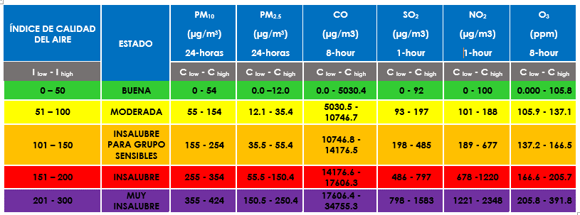
2020-09-08 | 35.76 | 27.32 | 28.91 | 102 | 83 | 86
2020-09-09 | 31.91 | 26.38 | 23.72 | 93 | 81 | 75
2020-09-10 | 25.96 | 21.95 | 26.07 | 80 | 72 | 80
2020-09-11
2020-09-12 | 23.23 | 25.78 | 20.07 | 74 | 80 | 68
2020-09-13 | 32.98 | 28.08 | 24.05 | 95 | 85 | 76
2020-09-14 | 43.74 | 30.55 | 30.41 | 121 | 90 | 90
2020-09-15 | 46.83 | 26.72 | 31.53 | 129 | 82 | 92
2020-09-16 | 35 | 21.94 | 26.25 | 99 | 72 | 81
2020-09-17 | 24.61 | 17.39 | 20 | 77 | 62 | 68
2020-09-18 | 30.9 | 21.66 | 22.45 | 91 | 71 | 73
2020-09-19 | 36.4 | 30.83 | 32.44 | 103 | 90 | 94
2020-09-20 | 27.95 | 19.21 | 20.04 | 84 | 66 | 68
2020-09-21 | 21.71 | 13.06 | 16.6 | 71 | 53 | 60
2020-09-22 | 27.33 | 18.56 | 21.77 | 83 | 65 | 71
2020-09-23 | 33.27 | 20.22 | 18.8 | 96 | 68 | 65
2020-09-24 | 30.77 | 20.94 | 24.6 | 90 | 70 | 77
2020-09-25 | 28.58 | 18.85 | 21.94 | 86 | 65 | 72
2020-09-26 | 26.23 | 17.83 | 22.2 | 81 | 63 | 72
2020-09-27 | 26.25 | 19.72 | 24.75 | 81 | 67 | 78
2020-09-28 | 24.88 | 19.58 | 21.83 | 78 | 67 | 71
2020-09-29 | 33.34 | 20.97 | 23.45 | 96 | 70 | 75
2020-09-30 | 22.53 | 14.10 | 20.34 | 73 | 55 | 68
2020-10-01 | 26.47 | 19.91 | 22.56 | 81 | 67 | 73
2020-10-02 | 29.97 | 20.48 | 24.91 | 89 | 69 | 78
2020-10-03 | 29.47 | 21.11 | 22.49 | 88 | 70 | 73
2020-10-04 | 22.58 | 22.40 | 22.08 | 73 | 73 | 72
2020-10-05 | 14.59 | 12.60 | 9.99 | 56 | 52 | 47
2020-10-06 | 21.59 | 20.74 | 17.38 | 71 | 69 | 62
2020-10-07 | 29.44 | 20.65 | 20.73 | 87 | 69 | 69
2020-10-08 | 33.93 | 24.67 | 27.73 | 97 | 77 | 84
2020-10-09 | 25.19 | 23.28 | 26.49 | 79 | 75 | 81
2020-10-10 | 26.32 |  | 22.94 | 81 |  | 74
2020-10-11 | 27.87 |  | 21.72 | 84 |  | 71
2020-10-12 | 29.81 |  | 23.77 | 88 |  | 76
2020-10-13 | 28.07 |  | 22.95 | 85 |  | 74
2020-10-14 | 28.87 |  | 19.83 | 86 |  | 67
2020-10-15 | 25.17 |  | 22.24 | 78 |  | 72
2020-10-16 | 30.83 |  | 24.04 | 90 |  | 76
2020-10-17 | 22.28 |  | 18.63 | 72 |  | 65
2020-10-18 | 14.10 |  | 14.46 | 55 |  | 56
2020-10-19 | 29.74 |  | 23.15 | 88 |  | 74
2020-10-20 | 22.58 |  | 21.94 | 73 |  | 72
2020-10-21 | 27.48 |  | 21.35 | 83 |  | 70
2020-10-22 | 25.52 |  | 18.69 | 79 |  | 65
2020-10-23 | 27.88 |  | 23.18 | 84 |  | 74
2020-10-24 | 20.69 |  | 16.55 | 69 |  | 60
2020-10-25 | 28.42 |  | 21.00 | 85 |  | 70
2020-10-26 | 23.57 |  | 21.08 | 75 |  | 70
2020-10-27 | 24.64 |  | 17.48 | 77 |  | 62
2020-10-28 | 30.08 |  | 21.17 | 89 |  | 70

